2. 지표 지도 그리기
종류 | 채택 여부 | 사유 | Comment
Funnel & North Star Framework | O | 발송 → 수신 → 완료의 단일 퍼널에 해당 | 시철, 서영
AARRR | r | Starbucks Rewards App Data의 경우 기 가입되어 있는 멤버들의 프로모션 반응에 해당하여 Acquisition이나 Referral에 대한 정보가 없고 Retention의 경우에도 해당 데이터의 기간이 30일로 제한적이라 사용에 제한이 있는 것으로 확인됨. | 서현

01. 북극성 지표 후보
Tier A — 지금 쓸 수 있는 실전 지표 | 전체 완료율 | 유효기간 내 완료된 offer(bogo, discount) 수 ÷ 발송된 offer(bogo, discount) 수 × 100
 | 수신 후 완료율 | 수신 후 유효기간 내 완료된 offer(bogo, discount) 수 ÷ 발송된 offer(bogo, discount) 수 × 100
 | 수신율 | 수신된 offer(bogo, discount) 수 ÷ 발송된 offer(bogo, discount) 수 × 100
 | offer 1건당 매출 | Σ 전환매출(transaction) ÷ 발송건수
 | 결제금액 | transaction의 amount 합계
Tier B — 사용 불가 | 순증 전환율 | P(구매 | 노출) - P(구매 | 미노출)

02. offer 반응 퍼널
transcript.json의 evnet 3종(offer received → offer viewed → offer completed)을 그대로 funnel 단계로 매핑 informational offer는 reward·difficulty가 0이라 completed event 자체가 없어, 별도 경로로 갈라짐 received → viewed → completed 3단계 funnel. informational offer는 completed event가 없어 viewed 후 transaction을 대리 지표로 사용
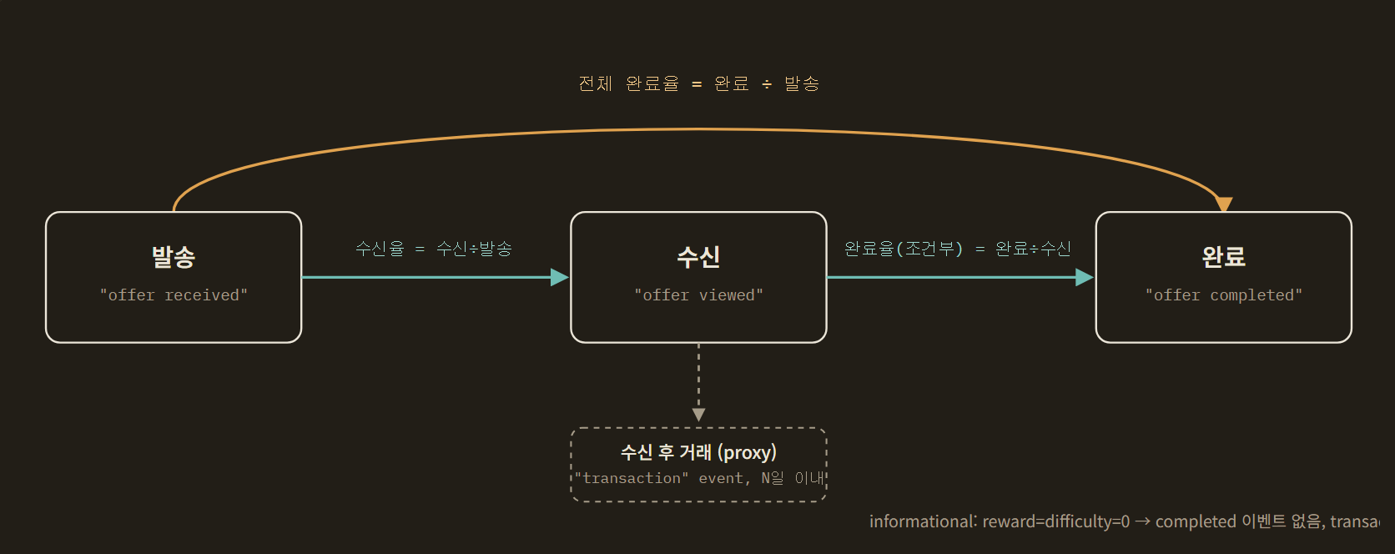

03. 세그먼트 축 — 퍼널의 모든 단계를 가르는 절단면
1단계 가설 트리의 두 갈래를 그대로 퍼널 절단 기준으로 씁니다. 수신율·조건부 완료율·전체완료율 세 지표 모두 이 두 축으로 나눠 봅니다.
Offer 설계 축 Offer(프로모션) 설계에 따라 완료율 차이가 있는가 | Offer type | 퍼널 3단계 전체에 적용 → 어떤 offer 속성이 어느 단계에서 이탈을 만드는지 분리해서 봄
 | Reward (평균 4.2)
 | Duration (평균 6.7일)
 | Difficulty (평균 7.7)
 | Channels web·email·mobile·social
Profile 속성 축 Profile(고객 정보)에 따라 완료율이 다를 것이다 | 성별 | 퍼널 3단계 전체에 적용 → 어떤 고객군이 어느 단계에서 이탈하는지 분리해서 봄
 | 소득(8만불 기준)
 | 나이 (평균 54세 기준)

04. 다음 결정이 필요한 지점
01 북극성 지표: Tier A로 시작할지, 처음부터 Tier B(순증)로 갈지 Tier A는 3~4단계로 바로 진입 가능하지만 함정을 안고 감. Tier B는 정확하지만 대조군/시점비교 설계가 먼저 필요.
02 informational offer의 "완료" 정의 completed 이벤트가 없는 offer 타입을 수신 후 N일 내 transaction 발생으로 볼지, 아니면 퍼널을 수신 단계에서 끊고 별도로 다룰지.

05. AARRR
가설 | AARRR 단계 | 측정 지표 | 데이터 소스 | 측정 가능 여부
수신 후 완료 → offer가 실제로 구매를 유도한 것이다 | Activation | offer 열람율, 열람→완료 전환율 | transcript.json | 가능
수신 미 완료 → offer 없이도 샀을 고객(Sure-thing)일 것이다 | Retention | Sure-thing 비율 | transcript.json | 가능
offer를 받으면 재구매 텀이 짧아질 것이다 | Retention | offer 타입별 구매텀 단축률 | transcript.json (transaction, offer received) | 가능 (신규)
소득이 높으면 완료율이 높을 것이다 | Revenue | 세그먼트별 완료율, ARPU | profile.json + transcript.json | 가능
여성이면 완료율이 높을 것이다 | Revenue | 성별 완료율, 성별 평균 거래액 | profile.json + transcript.json | 가능
할인형이 BOGO보다 완료율이 높을 것이다 | Revenue | offer 타입별 완료율, 리워드 대비 ROI | portfolio.json + transcript.json | 가능
offer 타입별로 객단가가 다를 것이다 | Revenue | offer 타입별 평균 거래액 | transcript.json | 가능 (신규)
Reward 허들이 낮으면 완료율이 높을 것이다 | Revenue | 난이도 구간별 완료율(회귀계수) | portfolio.json + transcript.json | 가능(미실행)
 | Acquisition | 가입 경로(광고/추천/오가닉) 정보 없음, became_member_on만 존재 | 유입 채널, UTM/캠페인 태그, 다운로드 소스 | 측정 불가
 | Referral | 추천·초대·공유 관련 필드가 데이터셋에 전무 | 추천인 코드, 초대 발송/수락 로그, 소셜 공유 이벤트 | 측정 불가

6. 현재 측정하기 어려운 지표
지표 | 측정이 어려운 이유 | 추가로 필요한 데이터
개별 채널의 직접 효과 | 실제로 어떤 채널에서 열람했는지 알 수 없음 | 채널별 노출·클릭 로그
프로모션의 정확한 구매 유발 효과 | 결제 기록에 프로모션 ID가 없음 | 결제별 프로모션 연결 정보 또는 대조군
정확한 ROI | 프로모션 운영비와 상품 원가 정보가 없음 | 캠페인 비용·상품 원가·마진 데이터
장기 재구매 효과 | 관찰기간이 약 30일로 짧음 | 장기간 고객 행동 기록

7. 참고
Retention의 한계: Sure-thing 비율과 구매텀 단축률 모두 30일 관찰기간 안에서 잰 근사치입니다. 진짜 이탈(churn) 여부는 이 데이터로 볼 수 없습니다.
동일 고객이 같은 프로모션을 여러 번 받을 수 있으므로 고객·프로모션·수신 시점을 기준으로 각 프로모션 수신 건을 구분해야 한다.
열람과 완료는 해당 프로모션의 수신 이후이면서 유효기간 안에 발생한 경우만 연결해야 한다.
정보 제공형 프로모션은 완료 조건이 없으므로 열람률까지만 평가한다.
여러 채널이 하나의 프로모션에 함께 포함되어 있어 개별 채널의 독립적인 효과를 확정하기 어렵다.
채널 분석은 채널의 인과효과가 아니라 채널 포함 여부 또는 채널 조합과 성과의 연관성으로 해석한다.
고객정보가 누락되고 나이가 118세로 기록된 2,175명은 고객 특성별 분석에서 별도로 처리한다.
결제 기록에는 프로모션 ID가 없으므로 특정 결제를 특정 프로모션의 성과로 직접 귀속할 수 없다.
프로모션 설계는 10개뿐이므로 보상·기간·난이도·채널 각각의 독립적인 효과를 강하게 단정하지 않는다.

7. 대시보드 제작
